Test Scenario
Scenario ID | Test Scenario | Pre-requisite | Step No. | Description | Expected Result | Actual Result | Status (Pass/Fail/No run) | Remark/Defect ID
TS001 | ตรวจสอบการเพิ่มข้อมูลอุปกรณ์ลงตารางที่ถูกต้อง | N/A | 1 | เปิด browser (Chrome, IE, Firefox) ไปยัง URL <http://10.199.66.227/SoftEn2020/Sec02/2nd%20Group/cs-equipments/home.php> | 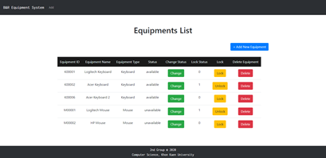 มี URL เป็น <http://10.199.66.227/SoftEn2020/Sec02/2nd%20Group/cs-equipments/home.php> และแสดงข้อความ "Equipments List" | มี URL เป็น <http://10.199.66.227/SoftEn2020/Sec02/2nd%20Group/cs-equipments/home.php> และแสดงข้อความ "Equipments List" | Pass | -
 |  |  | 2 | กดปุ่ม "+ Add New Equipment" | 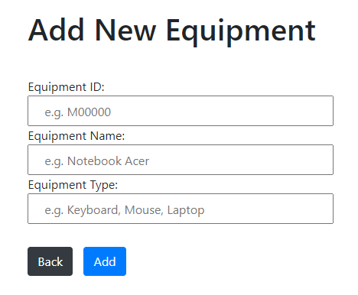 ไปยัง URL <http://10.199.66.227/SoftEn2020/Sec02/2nd%20Group/cs-equipments/add-equipment.php> และแสดงข้อความ "Add New Equipments" | ไปยัง URL <http://10.199.66.227/SoftEn2020/Sec02/2nd%20Group/cs-equipments/add-equipment.php> และแสดงข้อความ "Add New Equipments" | Pass | -
 |  |  | 3 | กรอกข้อมูลรหัสอุปกรณ์ ชื่ออุปกรณ์ และเลือกประเภทอุปกรณ์ที่เป็น Valid จากนั้นกดปุ่ม Add | แสดง pop-up โดยมีข้อความว่า "Do you want to add this data to your database? !!!" | แสดง pop-up โดยมีข้อความว่า "Do you want to add this data to your database? !!!" | Pass | -
TS002 | ตรวจสอบการเพิ่มข้อมูลอุปกรณ์ลงตารางที่ไม่ถูกต้อง | N/A | 1 | เปิด browser (Chrome, IE, Firefox) ไปยัง URL <http://10.199.66.227/SoftEn2020/Sec02/2nd%20Group/cs-equipments/home.php> | มี URL เป็น <http://10.199.66.227/SoftEn2020/Sec02/2nd%20Group/cs-equipments/home.php> และแสดงข้อความ "Equipments List" | มี URL เป็น <http://10.199.66.227/SoftEn2020/Sec02/2nd%20Group/cs-equipments/home.php> และแสดงข้อความ "Equipments List" | Pass | -
 |  |  | 2 | กดปุ่ม "+ Add New Equipment" | ไปยัง URL <http://10.199.66.227/SoftEn2020/Sec02/2nd%20Group/cs-equipments/add-equipment.php> และแสดงข้อความ "Add New Equipments" | ไปยัง URL <http://10.199.66.227/SoftEn2020/Sec02/2nd%20Group/cs-equipments/add-equipment.php> และแสดงข้อความ "Add New Equipments" | Pass | -
 |  |  | 3 | กรอกข้อมูลรหัสอุปกรณ์ ชื่ออุปกรณ์ และเลือกประเภทอุปกรณ์ที่เป็น Invalid จากนั้นกดปุ่ม Add (*Invalid หมายถึงการไม่กรอกข้อมูล หรือกรอกรหัสอุปกรณ์เกิน 6 ตำแหน่ง) | แสดง pop-up โดยมีข้อความว่า "Do you want to add this data to your database? !!!" และขึ้นเตือนโดยแสดงข้อความว่า "Please fill out this field." และมี URL เป็น <http://10.199.66.227/SoftEn2020/Sec02/2nd%20Group/cs-equipments/addForm.php> | แสดง pop-up โดยมีข้อความว่า "Do you want to add this data to your database? !!!" และขึ้นเตือนโดยแสดงข้อความว่า "Please fill out this field." และมี URL เป็น <http://10.199.66.227/SoftEn2020/Sec02/2nd%20Group/cs-equipments/addForm.php> | Pass | -
TS003 | ตรวจสอบการ Lock สถานะของอุปกรณ์ | N/A | 1 | เปิด browser (Chrome, IE, Firefox) ไปยัง URL <http://10.199.66.227/SoftEn2020/Sec02/2nd%20Group/cs-equipments/home.php> | มี URL เป็น <http://10.199.66.227/SoftEn2020/Sec02/2nd%20Group/cs-equipments/home.php> และแสดงข้อความ "Equipments List" | มี URL เป็น <http://10.199.66.227/SoftEn2020/Sec02/2nd%20Group/cs-equipments/home.php> และแสดงข้อความ "Equipments List" | Pass | -
 |  |  | 2 | กดปุ่ม "Lock" | ขึ้นแจ้งเตือนว่า "Do you want to lock status of this record? !!!" | ขึ้นแจ้งเตือนว่า "Do you want to lock status of this record? !!!" | Pass | -
 |  |  | 3 | กดปุ่ม "OK" | Lock Status เปลี่ยนจาก 0 เป็น 1 | Lock Status เปลี่ยนจาก 0 เป็น 1 | Pass | -
TS004 | ตรวจสอบการลบรายการอุปกรณ์ | N/A | 1 | เปิด browser (Chrome, IE, Firefox) ไปยัง URL <http://10.199.66.227/SoftEn2020/Sec02/2nd%20Group/cs-equipments/home.php> | มี URL เป็น <http://10.199.66.227/SoftEn2020/Sec02/2nd%20Group/cs-equipments/home.php> และแสดงข้อความ "Equipments List" | มี URL เป็น <http://10.199.66.227/SoftEn2020/Sec02/2nd%20Group/cs-equipments/home.php> และแสดงข้อความ "Equipments List" | Pass | -
 |  |  | 2 | กดปุ่ม "Delete" | ขึ้นแจ้งเตือนว่า "Do you want to delete this record? !!!" | ขึ้นแจ้งเตือนว่า "Do you want to delete this record? !!!" | Pass | -
 |  |  | 3 | กดปุ่ม "OK" | รายการอุปกรณ์ที่ลบ หายไป | รายการอุปกรณ์ที่ลบ หายไป | Pass | -
TS005 | ตรวจสอบการเปลี่ยนสถานะของอุปกรณ์ | N/A | 1 | เปิด browser (Chrome, IE, Firefox) ไปยัง URL <http://10.199.66.227/SoftEn2020/Sec02/2nd%20Group/cs-equipments/home.php> | มี URL เป็น <http://10.199.66.227/SoftEn2020/Sec02/2nd%20Group/cs-equipments/home.php> และแสดงข้อความ "Equipments List" | มี URL เป็น <http://10.199.66.227/SoftEn2020/Sec02/2nd%20Group/cs-equipments/home.php> และแสดงข้อความ "Equipments List" | Pass | -
 |  |  | 2 | กดปุ่ม "Change" | ไปยังหน้าเปลี่ยนแปลงสถานะโดยแสดงข้อความว่า "Status Change" | ไปยังหน้าเปลี่ยนแปลงสถานะโดยแสดงข้อความว่า "Status Change" | Pass | -
 |  |  | 3 | เลือกสถานะ เพื่อเปลี่ยนสถานะ | อยู่ที่หน้าเปลี่ยนแปลงสถานะโดยแสดงข้อความว่า "Status Change" | อยู่ที่หน้าเปลี่ยนแปลงสถานะโดยแสดงข้อความว่า "Status Change" | Pass | -
 |  |  | 4 | กดปุ่ม "Change" | สถานะจะเปลี่ยนไปตามที่เลือก และมี URL เป็น <http://10.199.66.227/SoftEn2020/Sec02/2nd%20Group/cs-equipments/home.php> และแสดงข้อความ "Equipments List" | สถานะจะเปลี่ยนไปตามที่เลือก และมี URL เป็น <http://10.199.66.227/SoftEn2020/Sec02/2nd%20Group/cs-equipments/home.php> และแสดงข้อความ "Equipments List" | Pass | -

